記入例
奈良県福祉・介護事業所認証制度 認証事業所情報 （記入例） |  |  |  |  |  |  |  |  |  |  |  |  |  |  | 2021-03-31
 |  |  |  |  |  |  |  |  |  |  |  |  | 認証事業所番号
【事業所名】
yyyy/mm/ddの形式で入力してください。
”現在”は自動的につきます。
 | ふりがな | ならやまとうるわし
 | 施設名 | 奈良大和うるわし

 | 住所 | 〒 | 630-8501
 |  | 奈良県奈良市登大路町〇〇番

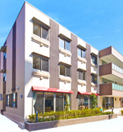
【法人情報】
 | 法人名 |  | 社会福祉法人〇〇会
 | 本部所在地 |  | 奈良県橿原市常磐町〇〇番地〇
 | 代表者名 |  | 理事長 〇〇 〇〇
プルダウンより選択してください。
【事業所情報】
 | サービス名 | 高齢者福祉サービス
 | 事業種別 | 介護老人福祉施設
「事業種別選択肢」シートから該当の事業を貼り付けてください。

 | TEL | 0742-**-**** |  |  |  |  | FAX |  | 0742-**-****
 | 受付時間 | 9：00 ～ 17：00 （年中無休・年末年始を除く）
 | URL | http://www.***.com
メールアドレスを非公表としている場合は空欄で構いません。
 | Mail |  |  |  |  |  |  |  |  |  |  | 施設外観
エクセルの挿入タブから図を選択して施設外観データを挿入してください。
 | 職員数 | 常勤 |  |  |  | 名
 |  | 非常勤 |  |  |  | 名

【研修体制・人材育成方針】
 | ①人材育成方針 |  |  | 当法人では以下の人材育成の基本方針をかかげています 〇人材育成を充実させ、職員の能力向上を図り、サービスの質の向上につなげる。 〇利用者の方の身体機能に応じた自立を支援するため、知識・技術を活用し、意欲的に活動する人材を育成する。 〇職員一人一人が助け合いながら、協調して勤務できるよう、広い視野と優れた知識、人格を備えた管理者を育成する。 1.目標管理と人事評価制度 年度はじめに全職員が必ず上司との面談を行います。一年間の個人目標と部門目標を設定し、半年後に評価・見直し、一年後に自己評価と上司からのアドバイスを実施します。 2.新人研修 新人研修は経験、未経験、正職員、パート職員一人一人が必ず受けることになります。基本から勉強することで、仕事に対する心構えや姿勢を正すきっかけになります。 3.研修制度と勉強会 法人内の研修のほかにも、外部で実施される技術向上研修に積極的に参加することができます。研修結果は、勉強会でほかの職員に伝え共有することで、知識が深まります。 4.リフレッシュ制度 通常の有給休暇とは別に、年に１回、アニバーサリー休暇を設けています。 5.交流会 年1回は全職員が参加して親睦会を行います。 6.積極的な職場体験受け入れ 事業所への職場体験、交流を積極的に行います。講師役として若手職員を起用し、職員の積極性を養います。 【600字以内】

 | ②研修 |  |  | 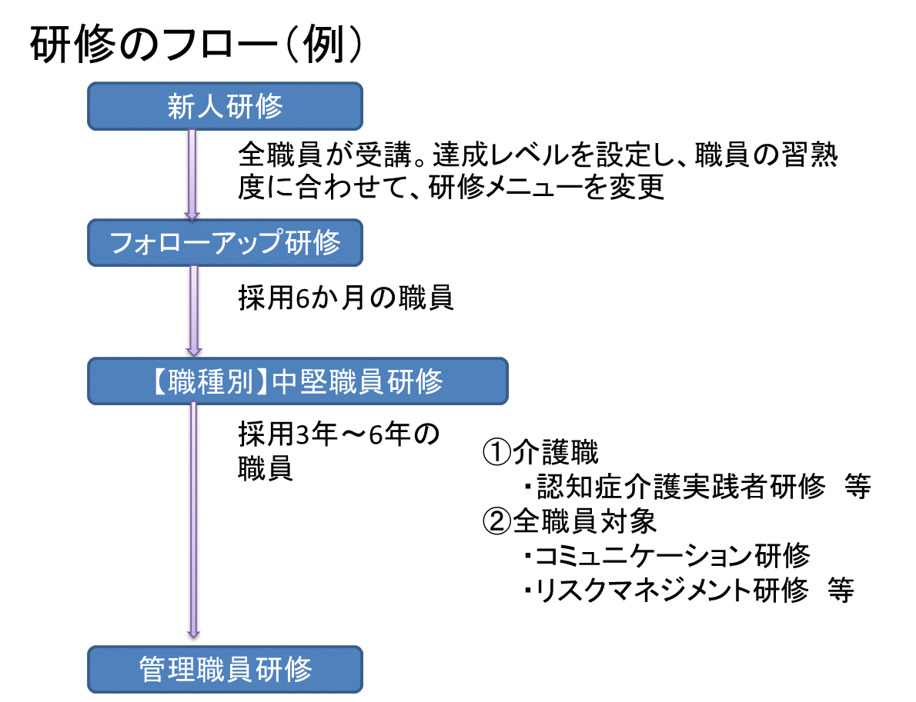 勉強会（例） １月「防災対策・避難行動」 ２月「接遇研修」 ３月「事例発表会」 ４月「理事長講演」 ５月「法令順守・倫理」 ６月「急変時の対応」 ７月「認知症ケア」 ８月「ストレス対応」 ９月「介護保険制度」 １０月「バイタルサイン」 １１月「虐待防止」 １２月「感染症予防」

数字のみ入力してください。単位は自動的につきます。
【キャリアパス・給与体系】
 | 1. 給与体系（モデル給与）
 | 初任給（正規職員） |  |  | 介護職 |  |  | 月給 |  | 200,000円 | 時給 | 800円 |  |  | 大卒（新卒）
 | 初任給（非常勤職員） |  |  | 生活支援員 |  |  | 月給 |  | 200,000円 | 時給 | 800円 |  |  | 専門学校卒（中途）
プルダウンで選択してください。
 | 10年後のモデル賃金 |  |  | 介護職 |  |  | 月給 |  | 250,000円
 | 昨年度賞与支給実績 |  |  | 2.25か月
プルダウンで選択してください。
 | 採用情報詳細ページ |  |  | http://●●●.jp/saiyou

 | 2. キャリアパス
 | 事業所のキャリアパス |  |  | ・キャリアパスは、①経験、②必要なスキル（資格、知識等）、③日常の勤務行動（積極性、協調性等）により○○会●●シートとして構成しています。 ・●●シート（キャリアパス）を活用した面談を年２回実施。職員ごとに求められる役割や能力にあわせ、目標設定を共有します。 ・ステップ４（勤務年数、概ね１０年以上の中堅職員）以降は、希望に応じて、スペシャリストコース、管理・指導者コース、地域連携コースに分かれて設定します。 ・詳しくは、事業所ホームページをご覧ください。

【休暇制度・福利厚生】
 | 1. 休暇制度
 | 年間休日数 |  |  | 120日以上
 | その他の休暇 |  |  | 夏季休暇、勤務１０年目のリフレッシュ休暇、年１回のアニバーサリー休暇、産休・育休・介護休暇あり

 | 2. 復職・継続勤務支援
 | 支援制度 |  |  | ・育休明け職員の時短勤務制度を設けています。お子さんの急な病気にも対応できるよう、看護休暇制度（年齢制限あり）を設けています。 ・介護職として一定期間勤務（当法人外の勤務を含む）した人が復職する際に、復職前研修を実施し、サポートします。 ・年２回の面談とは別に、復職後、１か月で面談を実施し、今後の勤務に対する希望を聞き、目標設定を共有します。

【事業所の地域貢献】
 | 1. 地域貢献
 | 内容 |  |  | ・毎年開催される地域の●●祭りに、イベントブースを設置し事業所のPRを行っています。 ・また、地域住民を対象に年２回、認知症予防の●●体操講座を無料（先着10名）で実施しています。 ・地元●●小学校の生徒さんと一緒に、通学路や学校周辺の清掃活動に参加しています。また、学校とは職員による出張授業や、運動会への応援参加など積極的に交流しています。 ・詳しくは、ホームページをご覧ください。 【300字以内】

 | 2. 見学、体験学習、ボランティアの受け入れ
 | 整備体制 |  |  | ・学生や社会人などの施設見学会、体験会を随時受け付けています。詳しくは事業所ホームページをご覧ください。

 | 3. 実習生、インターンシップの受け入れ
 | 整備体制 |  |  | ・学生の実習生を随時受け付けています。昨年度は5名の方を受け入れ、うち３名の方が当法人に就職してくれました。 ・学校授業との日程調整も、最大限配慮させていただきますので、連絡先など詳しくは事業所ホームページをご覧ください。

【サービスの質の向上】
 | 事業所(法人)の運営理念・方針 |  |  |  | ・「あなたの人生とともに歩む。あなたの気持ちに寄り添う。あなたの大切な家族を支える。」ことを運営理念としています。 ・３つの理念を達成するため、①法令遵守、安全管理を徹底し、福祉・介護事業を通じて社会貢献を図ります。②事業の適正化と効率化を両立し、利用者満足度の向上を目指します。③当法人のサービスを最大限に活かすとともに、他サービス機関とも連携して総合的に支援し、家族の介護負担の軽減に努めます。 【300字以内】

【その他情報】
 | 新規採用者数（直近3年平均） |  |  |  | 5.2 |  |  | 名（非正規職員含む）

